資料4-1 外来受診した高次脳機能障がい患者の状況
参考資料4-1
大阪急性期・総合医療センター リハビリテーション科を 外来受診した高次脳機能障がい患者の状況

＜令和2年4月1日～令和3年3月31日間に、高次脳機能障がいで当センター リハビリテーション科外来を初めて受診した患者51名の内訳＞

表1：受診者数 （人)
 | 4月 | 5月 | 6月 | 7月 | 8月 | 9月 | 10月 | 11月 | 12月 | 1月 | 2月 | 3月 | 合計
受診者 | 1 | 2 | 3 | 8 | 7 | 4 | 5 | 6 | 5 | 3 | 2 | 5 | 51
当センター退院患者 | 1 | 1 | 1 | 4 | 0 | 0 | 1 | 0 | 0 | 0 | 0 | 0 | 8
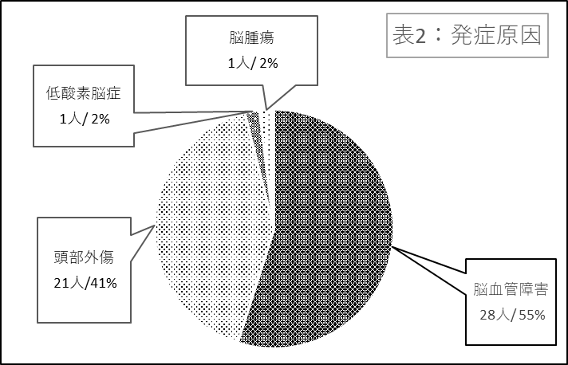

 |  |  |  |  |  |  |  |  |  | 表2：発症原因
 |  |  |  |  |  |  |  |  |  | 発症原因 |  | 人数
 |  |  |  |  |  |  |  |  |  | 脳血管障害 |  | 28
 |  |  |  |  |  |  |  |  |  | 頭部外傷 |  | 21
 |  |  |  |  |  |  |  |  |  | 低酸素脳症 |  | 1
 |  |  |  |  |  |  |  |  |  | 脳腫瘍 |  | 1
 |  |  |  |  |  |  |  |  |  | 合計 |  | 51

図１：年齢別発症原因
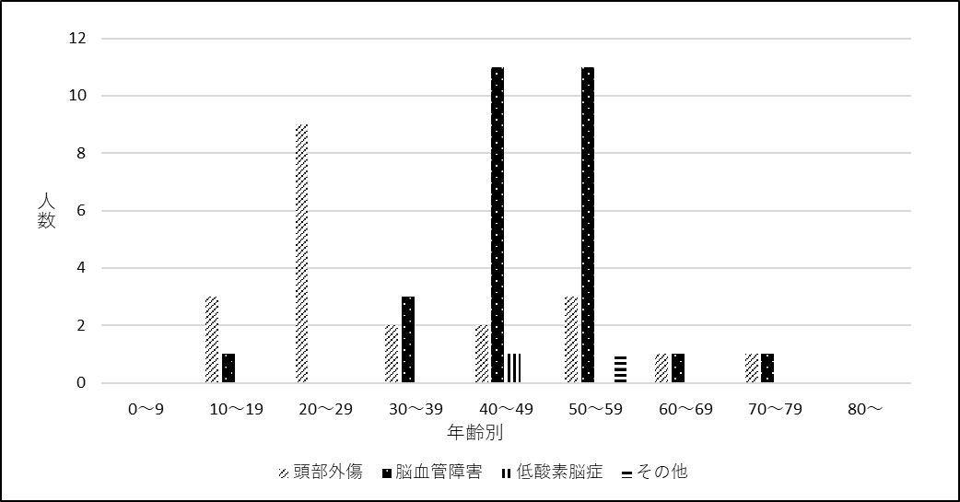

＜資料4-1＞

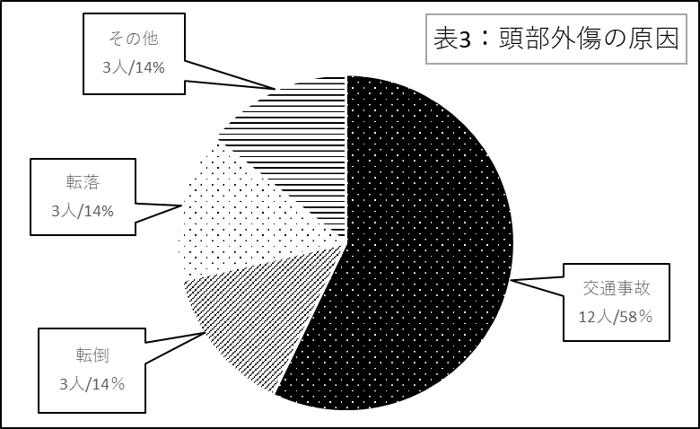

 |  |  |  |  |  |  |  |  |  | 表3：頭部外傷の原因
 |  |  |  |  |  |  |  |  |  | 頭部外傷の原因 |  | 人数
 |  |  |  |  |  |  |  |  |  | 交通事故 |  | 12
 |  |  |  |  |  |  |  |  |  | 転倒 |  | 3
 |  |  |  |  |  |  |  |  |  | 転落 |  | 3
 |  |  |  |  |  |  |  |  |  | その他 |  | 3
 |  |  |  |  |  |  |  |  |  | 合計 |  | 21

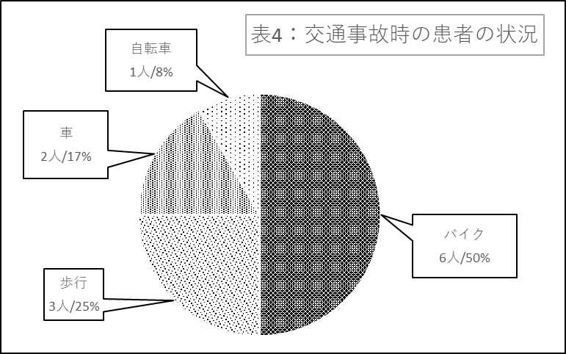

 |  |  |  |  |  |  |  |  | 表4：交通事故時の患者の状態

 |  |  |  |  |  |  |  |  |  | 交通事故の原因 |  | 人数
 |  |  |  |  |  |  |  |  |  | バイク |  | 6
 |  |  |  |  |  |  |  |  |  | 歩行 |  | 3
 |  |  |  |  |  |  |  |  |  | 車 |  | 2
 |  |  |  |  |  |  |  |  |  | 自転車 |  | 1
 |  |  |  |  |  |  |  |  |  | 合計 |  | 12

